List1
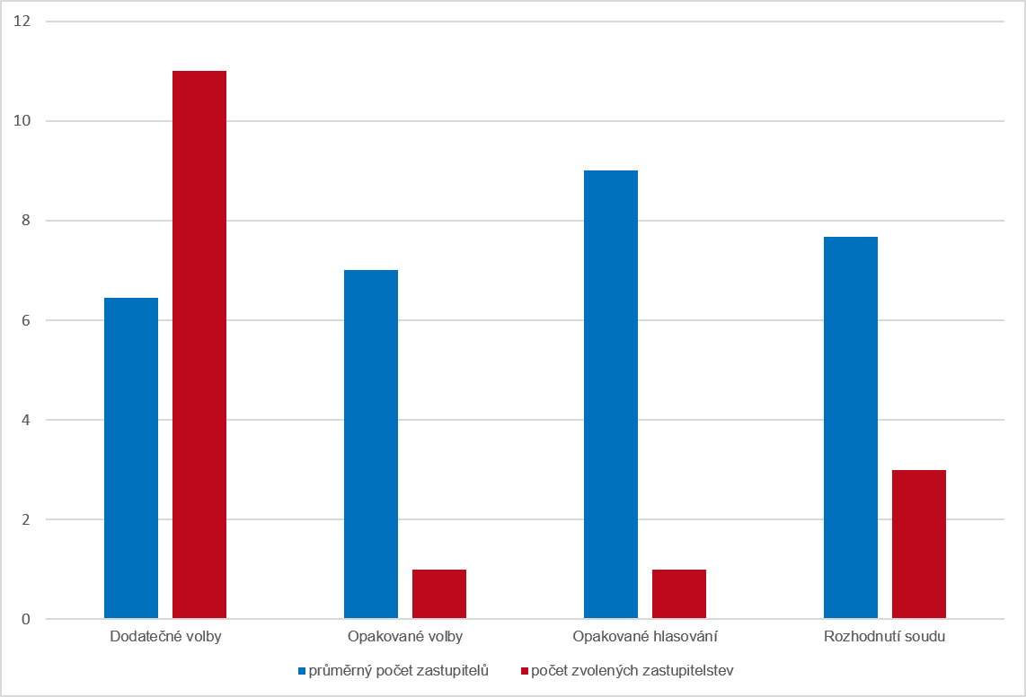
Graf 1 Velikost zastupitelstev a četnost jednotlivých typů voleb (bez nových voleb) ve volebním období 2022–2026

